TEMPLATE
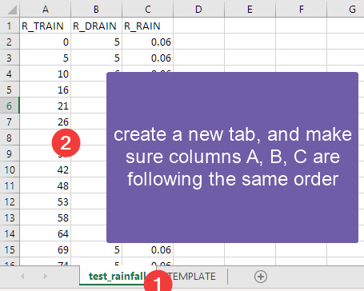
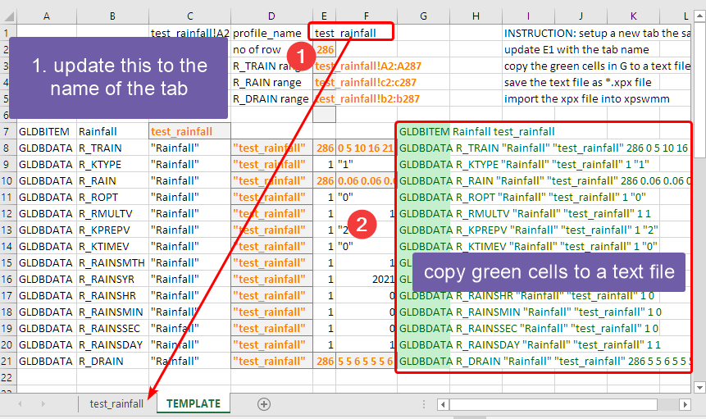
 |  | test_rainfall!A2:A289 | profile_name | test_rainfall |  |  | INSTRUCTION: setup a new tab the same as the "test_rainfall" tab
 |  |  | no of row | 286 |  |  | update E1 with the tab name
 |  |  | R_TRAIN range | test_rainfall!A2:A287 |  |  | copy the green cells in G to a text file
 |  |  | R_RAIN range | test_rainfall!c2:c287 |  |  | save the text file as *.xpx file
 |  |  | R_DRAIN range | test_rainfall!b2:b287 |  |  | import the xpx file into xpswmm

GLDBITEM | Rainfall | test_rainfall |  |  |  | GLDBITEM Rainfall test_rainfall
GLDBDATA | R_TRAIN | "Rainfall" | "test_rainfall" | 286 | 0 5 10 16 21 26 31 37 42 48 53 58 64 69 74 79 85 90 95 100 105 111 121 126 132 137 142 147 152 158 163 168 174 179 185 191 196 202 208 213 219 225 231 236 242 248 254 260 266 272 278 283 291 296 301 307 312 317 321 325 329 333 337 341 345 349 352 356 360 364 368 372 376 380 384 388 391 395 399 403 407 411 415 419 423 427 431 435 439 443 447 451 456 461 465 471 476 481 486 492 497 503 509 514 520 525 531 536 541 546 551 556 561 567 572 578 583 589 594 599 604 610 615 620 626 631 637 642 648 654 661 667 673 679 685 690 696 702 708 715 725 732 738 745 751 758 764 772 779 785 791 797 803 809 814 820 825 831 837 842 848 854 859 865 871 877 883 888 894 900 906 912 919 925 931 937 944 950 956 962 969 974 981 987 993 999 1006 1012 1018 1025 1030 1036 1043 1049 1055 1061 1068 1074 1080 1087 1093 1099 1105 1112 1118 1124 1130 1136 1142 1148 1154 1160 1167 1173 1179 1185 1192 1198 1204 1210 1217 1223 1229 1235 1241 1247 1256 1262 1268 1274 1280 1286 1292 1298 1305 1311 1317 1323 1330 1336 1342 1348 1354 1360 1366 1372 1378 1384 1389 1394 1399 1404 1409 1414 1419 1424 1429 1434 1439 1444 1449 1453 1458 1463 1467 1472 1477 1482 1486 1491 1496 1501 1505 1510 1515 1519 1524 1529 1534 1538 1543 1548 1552 1557 1562 1567 | GLDBDATA R_TRAIN "Rainfall" "test_rainfall" 286 0 5 10 16 21 26 31 37 42 48 53 58 64 69 74 79 85 90 95 100 105 111 121 126 132 137 142 147 152 158 163 168 174 179 185 191 196 202 208 213 219 225 231 236 242 248 254 260 266 272 278 283 291 296 301 307 312 317 321 325 329 333 337 341 345 349 352 356 360 364 368 372 376 380 384 388 391 395 399 403 407 411 415 419 423 427 431 435 439 443 447 451 456 461 465 471 476 481 486 492 497 503 509 514 520 525 531 536 541 546 551 556 561 567 572 578 583 589 594 599 604 610 615 620 626 631 637 642 648 654 661 667 673 679 685 690 696 702 708 715 725 732 738 745 751 758 764 772 779 785 791 797 803 809 814 820 825 831 837 842 848 854 859 865 871 877 883 888 894 900 906 912 919 925 931 937 944 950 956 962 969 974 981 987 993 999 1006 1012 1018 1025 1030 1036 1043 1049 1055 1061 1068 1074 1080 1087 1093 1099 1105 1112 1118 1124 1130 1136 1142 1148 1154 1160 1167 1173 1179 1185 1192 1198 1204 1210 1217 1223 1229 1235 1241 1247 1256 1262 1268 1274 1280 1286 1292 1298 1305 1311 1317 1323 1330 1336 1342 1348 1354 1360 1366 1372 1378 1384 1389 1394 1399 1404 1409 1414 1419 1424 1429 1434 1439 1444 1449 1453 1458 1463 1467 1472 1477 1482 1486 1491 1496 1501 1505 1510 1515 1519 1524 1529 1534 1538 1543 1548 1552 1557 1562 1567
GLDBDATA | R_KTYPE | "Rainfall" | "test_rainfall" | 1 | "1" | GLDBDATA R_KTYPE "Rainfall" "test_rainfall" 1 "1"
GLDBDATA | R_RAIN | "Rainfall" | "test_rainfall" | 286 | 0.06 0.06 0.06 0.06 0.06 0.06 0.06 0.06 0.06 0.06 0.06 0.06 0.06 0.06 0.06 0.06 0.06 0.06 0.06 0.06 0.06 0.06 0.06 0.06 0.06 0.06 0.06 0.06 0.06 0.06 0.06 0.06 0.06 0.06 0.06 0.06 0.06 0.06 0.06 0.06 0.06 0.06 0.06 0.06 0.06 0.06 0.06 0.06 0.06 0.06 0.06 0.07 0.07 0.07 0.07 0.07 0.07 0.07 0.07 0.07 0.07 0.07 0.07 0.07 0.07 0.07 0.07 0.07 0.07 0.07 0.07 0.07 0.07 0.07 0.07 0.07 0.07 0.07 0.07 0.07 0.07 0.07 0.07 0.07 0.07 0.07 0.07 0.07 0.07 0.07 0.07 0.07 0.07 0.07 0.07 0.07 0.07 0.07 0.07 0.07 0.07 0.07 0.07 0.07 0.07 0.07 0.07 0.07 0.07 0.07 0.07 0.07 0.07 0.07 0.07 0.07 0.07 0.07 0.07 0.07 0.07 0.07 0.07 0.07 0.07 0.07 0.07 0.07 0.07 0.07 0.07 0.07 0.07 0.07 0.07 0.07 0.07 0.08 0.08 0.08 0.08 0.08 0.08 0.08 0.08 0.1 0.1 0.14 0.16 0.22 0.26 0.32 0.34 0.36 0.36 0.36 0.36 0.36 0.38 0.4 0.4 0.44 0.46 0.48 0.5 0.52 0.52 0.54 0.54 0.56 0.58 0.58 0.58 0.58 0.58 0.58 0.58 0.58 0.58 0.58 0.58 0.58 0.58 0.58 0.58 0.58 0.58 0.58 0.58 0.58 0.58 0.58 0.58 0.58 0.58 0.58 0.64 0.68 0.7 0.72 0.72 0.72 0.72 0.72 0.72 0.72 0.72 0.72 0.72 0.72 0.72 0.72 0.72 0.72 0.72 0.72 0.72 0.72 0.72 0.72 0.72 0.72 0.72 0.72 0.72 0.72 0.72 0.72 0.72 0.72 0.72 0.72 0.72 0.72 0.72 0.72 0.72 0.72 0.72 0.72 0.72 0.72 0.72 0.72 0.72 0.74 0.74 0.74 0.74 0.74 0.74 0.74 0.74 0.74 0.74 0.74 0.74 0.74 0.74 0.74 0.74 0.74 0.74 0.74 0.74 0.74 0.74 0.74 0.74 0.74 0.74 0.74 0.74 0.74 0.74 0.74 0.74 0.74 0.74 0.74 0.74 0.74 0.74 0.74 0.74 0.74 | GLDBDATA R_RAIN "Rainfall" "test_rainfall" 286 0.06 0.06 0.06 0.06 0.06 0.06 0.06 0.06 0.06 0.06 0.06 0.06 0.06 0.06 0.06 0.06 0.06 0.06 0.06 0.06 0.06 0.06 0.06 0.06 0.06 0.06 0.06 0.06 0.06 0.06 0.06 0.06 0.06 0.06 0.06 0.06 0.06 0.06 0.06 0.06 0.06 0.06 0.06 0.06 0.06 0.06 0.06 0.06 0.06 0.06 0.06 0.07 0.07 0.07 0.07 0.07 0.07 0.07 0.07 0.07 0.07 0.07 0.07 0.07 0.07 0.07 0.07 0.07 0.07 0.07 0.07 0.07 0.07 0.07 0.07 0.07 0.07 0.07 0.07 0.07 0.07 0.07 0.07 0.07 0.07 0.07 0.07 0.07 0.07 0.07 0.07 0.07 0.07 0.07 0.07 0.07 0.07 0.07 0.07 0.07 0.07 0.07 0.07 0.07 0.07 0.07 0.07 0.07 0.07 0.07 0.07 0.07 0.07 0.07 0.07 0.07 0.07 0.07 0.07 0.07 0.07 0.07 0.07 0.07 0.07 0.07 0.07 0.07 0.07 0.07 0.07 0.07 0.07 0.07 0.07 0.07 0.07 0.08 0.08 0.08 0.08 0.08 0.08 0.08 0.08 0.1 0.1 0.14 0.16 0.22 0.26 0.32 0.34 0.36 0.36 0.36 0.36 0.36 0.38 0.4 0.4 0.44 0.46 0.48 0.5 0.52 0.52 0.54 0.54 0.56 0.58 0.58 0.58 0.58 0.58 0.58 0.58 0.58 0.58 0.58 0.58 0.58 0.58 0.58 0.58 0.58 0.58 0.58 0.58 0.58 0.58 0.58 0.58 0.58 0.58 0.58 0.64 0.68 0.7 0.72 0.72 0.72 0.72 0.72 0.72 0.72 0.72 0.72 0.72 0.72 0.72 0.72 0.72 0.72 0.72 0.72 0.72 0.72 0.72 0.72 0.72 0.72 0.72 0.72 0.72 0.72 0.72 0.72 0.72 0.72 0.72 0.72 0.72 0.72 0.72 0.72 0.72 0.72 0.72 0.72 0.72 0.72 0.72 0.72 0.72 0.74 0.74 0.74 0.74 0.74 0.74 0.74 0.74 0.74 0.74 0.74 0.74 0.74 0.74 0.74 0.74 0.74 0.74 0.74 0.74 0.74 0.74 0.74 0.74 0.74 0.74 0.74 0.74 0.74 0.74 0.74 0.74 0.74 0.74 0.74 0.74 0.74 0.74 0.74 0.74 0.74
GLDBDATA | R_ROPT | "Rainfall" | "test_rainfall" | 1 | "0" | GLDBDATA R_ROPT "Rainfall" "test_rainfall" 1 "0"
GLDBDATA | R_RMULTV | "Rainfall" | "test_rainfall" | 1 | 1 | GLDBDATA R_RMULTV "Rainfall" "test_rainfall" 1 1
GLDBDATA | R_KPREPV | "Rainfall" | "test_rainfall" | 1 | "2" | GLDBDATA R_KPREPV "Rainfall" "test_rainfall" 1 "2"
GLDBDATA | R_KTIMEV | "Rainfall" | "test_rainfall" | 1 | "0" | GLDBDATA R_KTIMEV "Rainfall" "test_rainfall" 1 "0"
GLDBDATA | R_RAINSMTH | "Rainfall" | "test_rainfall" | 1 | 1 | GLDBDATA R_RAINSMTH "Rainfall" "test_rainfall" 1 1
GLDBDATA | R_RAINSYR | "Rainfall" | "test_rainfall" | 1 | 2021 | GLDBDATA R_RAINSYR "Rainfall" "test_rainfall" 1 2021
GLDBDATA | R_RAINSHR | "Rainfall" | "test_rainfall" | 1 | 0 | GLDBDATA R_RAINSHR "Rainfall" "test_rainfall" 1 0
GLDBDATA | R_RAINSMIN | "Rainfall" | "test_rainfall" | 1 | 0 | GLDBDATA R_RAINSMIN "Rainfall" "test_rainfall" 1 0
GLDBDATA | R_RAINSSEC | "Rainfall" | "test_rainfall" | 1 | 0 | GLDBDATA R_RAINSSEC "Rainfall" "test_rainfall" 1 0
GLDBDATA | R_RAINSDAY | "Rainfall" | "test_rainfall" | 1 | 1 | GLDBDATA R_RAINSDAY "Rainfall" "test_rainfall" 1 1
GLDBDATA | R_DRAIN | "Rainfall" | "test_rainfall" | 286 | 5 5 6 5 5 5 6 5 6 5 5 6 5 5 5 6 5 5 5 5 6 10 5 6 5 5 5 5 6 5 5 6 5 6 6 5 6 6 5 6 6 6 5 6 6 6 6 6 6 6 5 8 5 5 6 5 5 4 4 4 4 4 4 4 4 3 4 4 4 4 4 4 4 4 4 3 4 4 4 4 4 4 4 4 4 4 4 4 4 4 4 5 5 4 6 5 5 5 6 5 6 6 5 6 5 6 5 5 5 5 5 5 6 5 6 5 6 5 5 5 6 5 5 6 5 6 5 6 6 7 6 6 6 6 5 6 6 6 7 10 7 6 7 6 7 6 8 7 6 6 6 6 6 5 6 5 6 6 5 6 6 5 6 6 6 6 5 6 6 6 6 7 6 6 6 7 6 6 6 7 5 7 6 6 6 7 6 6 7 5 6 7 6 6 6 7 6 6 7 6 6 6 7 6 6 6 6 6 6 6 6 7 6 6 6 7 6 6 6 7 6 6 6 6 6 9 6 6 6 6 6 6 6 7 6 6 6 7 6 6 6 6 6 6 6 6 6 5 5 5 5 5 5 5 5 5 5 5 5 5 4 5 5 4 5 5 5 4 5 5 5 4 5 5 4 5 5 5 4 5 5 4 5 5 5 4 | GLDBDATA R_DRAIN "Rainfall" "test_rainfall" 286 5 5 6 5 5 5 6 5 6 5 5 6 5 5 5 6 5 5 5 5 6 10 5 6 5 5 5 5 6 5 5 6 5 6 6 5 6 6 5 6 6 6 5 6 6 6 6 6 6 6 5 8 5 5 6 5 5 4 4 4 4 4 4 4 4 3 4 4 4 4 4 4 4 4 4 3 4 4 4 4 4 4 4 4 4 4 4 4 4 4 4 5 5 4 6 5 5 5 6 5 6 6 5 6 5 6 5 5 5 5 5 5 6 5 6 5 6 5 5 5 6 5 5 6 5 6 5 6 6 7 6 6 6 6 5 6 6 6 7 10 7 6 7 6 7 6 8 7 6 6 6 6 6 5 6 5 6 6 5 6 6 5 6 6 6 6 5 6 6 6 6 7 6 6 6 7 6 6 6 7 5 7 6 6 6 7 6 6 7 5 6 7 6 6 6 7 6 6 7 6 6 6 7 6 6 6 6 6 6 6 6 7 6 6 6 7 6 6 6 7 6 6 6 6 6 9 6 6 6 6 6 6 6 7 6 6 6 7 6 6 6 6 6 6 6 6 6 5 5 5 5 5 5 5 5 5 5 5 5 5 4 5 5 4 5 5 5 4 5 5 5 4 5 5 4 5 5 5 4 5 5 4 5 5 5 4

